Sheet1
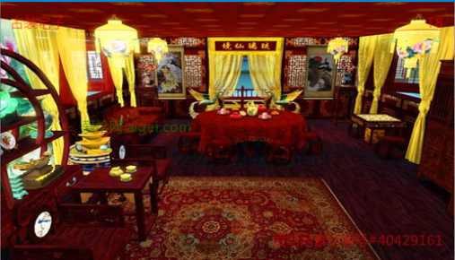
前期：娘家的房间，分为2个大的阶段：
1是庶女阶段，房间家具简单，没有什么装饰，家具不全或破旧（家具可单独切出来，作为小阶段成长时添置部分家具）。
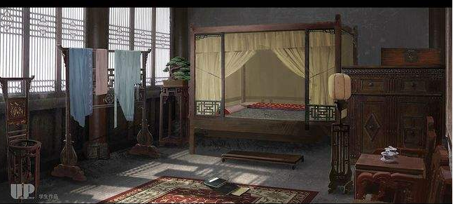

2阶段是在家中掌权，搬到西厢房，房间布局较宽敞，家具齐全，装饰用的摆件可以多一些
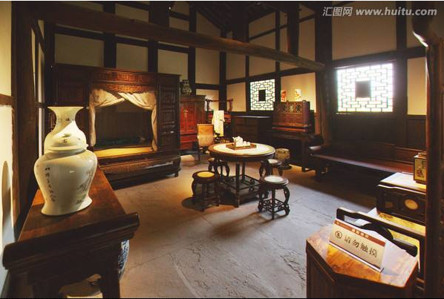

出嫁后在婆家：分3个阶段。

1阶段：刚出嫁时，房间的初始状态，在房间基础上增加一些婚庆的元素，之后把这些家具或物件替换掉
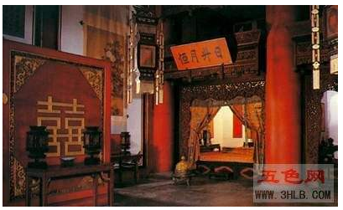

2阶段：旧房，类似西厢房，但整体家具会比较旧，采光不好

3阶段：在婆家正常阶段，房间角度可以拉远点，可以看到隔间，分卧室和前厅
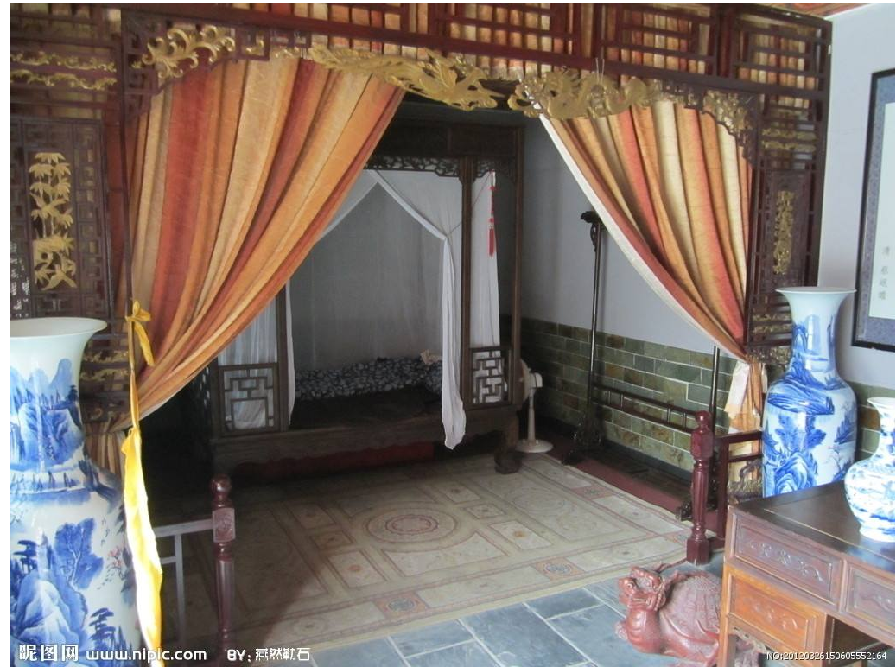

中后期

主角掌权：前厅更华丽，左右有偏房之类的

